Suite de pruebas
SUITE DE PRUEBAS - BUGGYTEST |  |  |  |  |  |  |  |  | OK
No | Caso de prueba | Prioridad | Precondiciones | Datos de entrada | Pasos | Resultados Esperado | Resultado Obtenido | Estado prueba | FALLO
AREA FUNCIONAL: Registro exitoso
TC-001 | Inicio de sesión exitoso - Happy path (Camino feliz) | Alta | 1. Tener internet 2. Tener navegador | usuario: Admin password: admin123 | 1. Entrar a https://opensource-demo.orangehrmlive.com/web/index.php/auth/login 2. Llenar los datos solicitados 3. Clicar en botón "Login" | Entrar al dashboard de la página |  | OK
TC-002 | Login username inválido | Alta | 1. Tener internet 2. Tener navegador | usuario: Admin2 password: admin123 | 1. Entrar a https://opensource-demo.orangehrmlive.com/web/index.php/auth/login 2. Llenar mal el username 3. Llenar bien el password 4. Clicar en botón "Login" | Se debe mostrar un mensaje indicando que las credenciales son inválidas |  | OK
TC-003 | Login password inválido | Alta | 1. Tener internet 2. Tener navegador | usuario: Admin2 password: admin124 | 1. Entrar a https://opensource-demo.orangehrmlive.com/web/index.php/auth/login 2. Llenar bien el username 3. Llenar mal el password 4. Clicar en botón "Login" | Se debe mostrar un mensaje indicando que las credenciales son inválidas |  | OK
TC-004 | Login username vacio | Alta | 1. Tener internet 2. Tener navegador | usuario: password: admin123 | 1. Entrar a https://opensource-demo.orangehrmlive.com/web/index.php/auth/login 2. No llenar el username 3. Llenar el password 4. Clicar en botón "Login" | Se debe mostrar un mensaje indicando que el username es obligatorio |  | OK
TC-005 | Login password vacio | Alta | 1. Tener internet 2. Tener navegador | usuario: Admin password: | 1. Entrar a https://opensource-demo.orangehrmlive.com/web/index.php/auth/login 2. Llenar el username 3. No llenar el password 4. Clicar en botón "Login" | Se debe mostrar un mensaje indicando que el password es obligatorio |  | OK
TC-006 | Inputs de login vacios | Alta | 1. Tener internet 2. Tener navegador | usuario: password: | 1. Entrar a https://opensource-demo.orangehrmlive.com/web/index.php/auth/login 2. No llenar el username ni password 3. Clicar en botón "Login" | Se debe mostrar un mensaje indicando que el los inputs del login son obligatorios |  | OK
TC-007 | Cierre de sesión exitoso - Happy path (Camino feliz) | Alta | 1. Estar registrado en la página 2. Estar logueado | usuario: Admin2 password: admin123 | 1. Ir a la parte superior derecha en el menu desplegable junto al perfil. 2. Clicar "Logout" | El usuario vuelve a la página del Login |  | OK
TC-008 | Registrar empleado - Happy path (Camino feliz) | Alta | 1. Estar registrado en la página como administrador 2. Estar logueado | Nombre: Ivan Camilo Apellido: Martinez ID de empleado: 96234 | 1. Ir a la sección "PIM" 2. Clicar pestaña "Add Employee" 3. Llenar los datos 4. Clicar en botón "Save" | Debe aparecer el perfil del usuario |  | OK
TC-009 | Registrar empleado - campos obligatorios vacios | Alta | 1. Estar registrado en la página como administrador 2. Estar logueado | Nombre: Apellido: ID de empleado: | 1. Ir a la sección "PIM" 2. Clicar pestaña "Add Employee" 3. No llenar los datos 4. Clicar en botón "Save" | Se debe mostrar un mensaje indicando que los datos requeridos son obligatorios |  | OK
TC-010 | Buscar empleado por nombre | Media | 1. Estar registrado en la página como administrador 2. Estar logueado | Nombre de empleado: Ivan Camilo Martinez | 1. Ir a la sección "PIM" 2. Clicar pestaña "Add Employee" 3. Llenar el campo "Name" 4. Clicar en botón "Search" | Debe aparecer la lista de resultados con los criterios con los que se hizo la búsqueda |  | OK
TC-011 | Buscar empleado por ID | Media | 1. Estar registrado en la página como administrador 2. Estar logueado | ID de empleado: 0533 | 1. Ir a la sección "PIM" 2. Clicar pestaña "Add Employee" 3. Llenar el campo ID 4. Clicar en botón "Search" | Debe aparecer la lista de resultados con los criterios con los que se hizo la búsqueda |  | OK
TC-012 | Buscar empleado por nombre errado | Media | 1. Estar registrado en la página como administrador 2. Estar logueado | Nombre de empleado: Andrés Fernando Martinez | 1. Ir a la sección "PIM" 2. Clicar pestaña "Add Employee" 3. Llenar el campo "Name" 4. Clicar en botón "Search" | Debe aparecer la lista de resultados indicando que no hay elementos encontrados con ese criterio |  | OK
TC-013 | Buscar empleado por ID errado | Media | 1. Estar registrado en la página como administrador 2. Estar logueado | ID de empleado: 1987891 | 1. Ir a la sección "PIM" 2. Clicar pestaña "Add Employee" 3. Llenar el campo ID 4. Clicar en botón "Search" | Debe aparecer la lista de resultados con los criterios con los que se hizo la búsqueda |  | OK
TC-014 | Editar información de empleado |  |  |  |  |  |  | OK
TC-015 | Eliminación de empleado | Alta | 1. Estar registrado en la página como administrador 2. Estar logueado |  | 1. Ir a la sección "PIM" 2. Clicar icono de basura en el item del empleado en la lista de empleados | Debe eliminarse el empleado de la lista |  | OK
TC-016 | Eliminación de empleado - Confirmación | Alta | 1. Estar registrado en la página como administrador 2. Estar logueado |  | 1. Ir a la sección "PIM" 2. Clicar icono de basura en el item del empleado en la lista de empleados | Debe aparecer un modal preguntando si el usuario quiere eliminar ese item.
TC-017 | Eliminación de empleado - Cancelar | Alta | 1. Estar registrado en la página como administrador 2. Estar logueado |  | 1. Ir a la sección "PIM" 2. Clicar icono de basura en el item del empleado en la lista de empleados | No debe eliminarse el empleado de la lista |  | OK

Caso automatizado | Herramienta | Tecnología / Método | Archivo o prueba | Código/Enlace |  |  |  | Estado prueba
AREA FUNCIONAL: Automatización
TC-001 | Selenium IDE | Record & Playback | test-suit-orangehrm.side | (Colocar el enlace del repositorio) |  |  |  | OK
TC-002 | Selenium IDE | Record & Playback | test-suit-orangehrm.side | (Colocar el enlace del repositorio) |  |  |  | OK
TC-003 | Selenium IDE | Record & Playback | test-suit-orangehrm.side | (Colocar el enlace del repositorio) |  |  |  | OK
TC-004 | Selenium IDE | Record & Playback | test-suit-orangehrm.side | (Colocar el enlace del repositorio) |  |  |  | OK
TC-005 | Selenium IDE | Record & Playback | test-suit-orangehrm.side | (Colocar el enlace del repositorio) |  |  |  | OK
TC-006 | Selenium IDE | Record & Playback | test-suit-orangehrm.side | (Colocar el enlace del repositorio) |  |  |  | OK
TC-007 | Selenium IDE | Record & Playback | test-suit-orangehrm.side | (Colocar el enlace del repositorio) |  |  |  | OK
TC-008 | Selenium IDE | Record & Playback | test-suit-orangehrm.side | (Colocar el enlace del repositorio) |  |  |  | OK
TC-009 | Selenium IDE | Record & Playback | test-suit-orangehrm.side | (Colocar el enlace del repositorio) |  |  |  | OK
TC-010 | Selenium IDE | Record & Playback | test-suit-orangehrm.side | (Colocar el enlace del repositorio) |  |  |  | OK
TC-011 | Selenium IDE | Record & Playback | test-suit-orangehrm.side | (Colocar el enlace del repositorio) |  |  |  | OK
TC-012 | Selenium IDE | Record & Playback | test-suit-orangehrm.side | (Colocar el enlace del repositorio) |  |  |  | OK
TC-013 | Selenium IDE | Record & Playback | test-suit-orangehrm.side | (Colocar el enlace del repositorio) |  |  |  | OK
TC-014 | Selenium IDE | Record & Playback | test-suit-orangehrm.side | (Colocar el enlace del repositorio) |  | 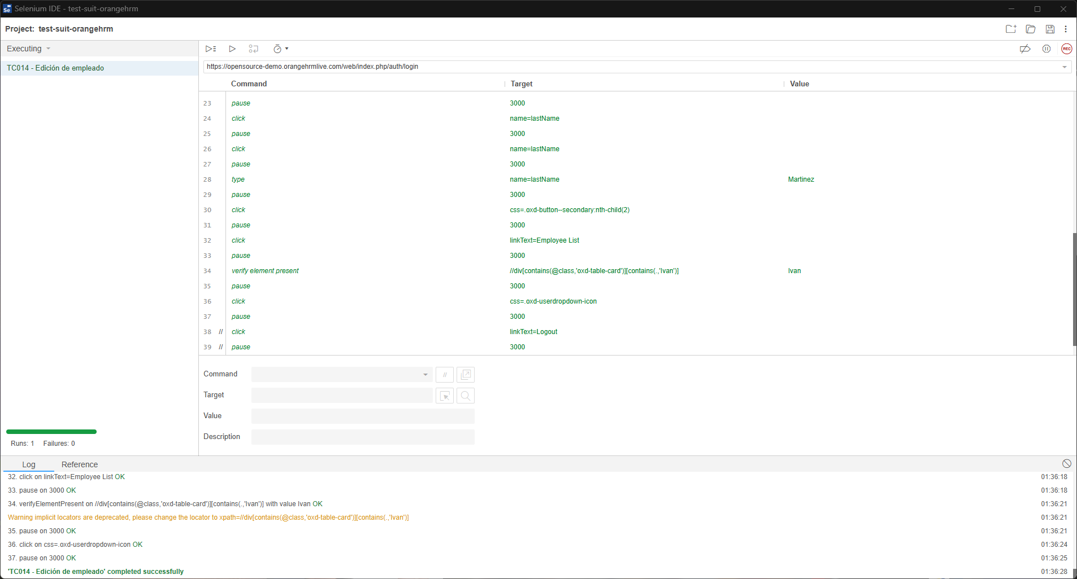 |  | OK
TC-015 | Selenium IDE | Record & Playback | test-suit-orangehrm.side | (Colocar el enlace del repositorio) |  |  |  | OK
TC-016 | Selenium IDE | Record & Playback | test-suit-orangehrm.side | (Colocar el enlace del repositorio) |  |  |  | OK
TC-017 | Selenium IDE | Record & Playback | test-suit-orangehrm.side | (Colocar el enlace del repositorio) |  |  |  | OK

No | Caso de prueba | Descripción | Pasos para reproducir | Resultados Esperado | Resultado Obtenido | Severidad | Prioridad | Estado prueba
AREA FUNCIONAL: Bugs

